关系图
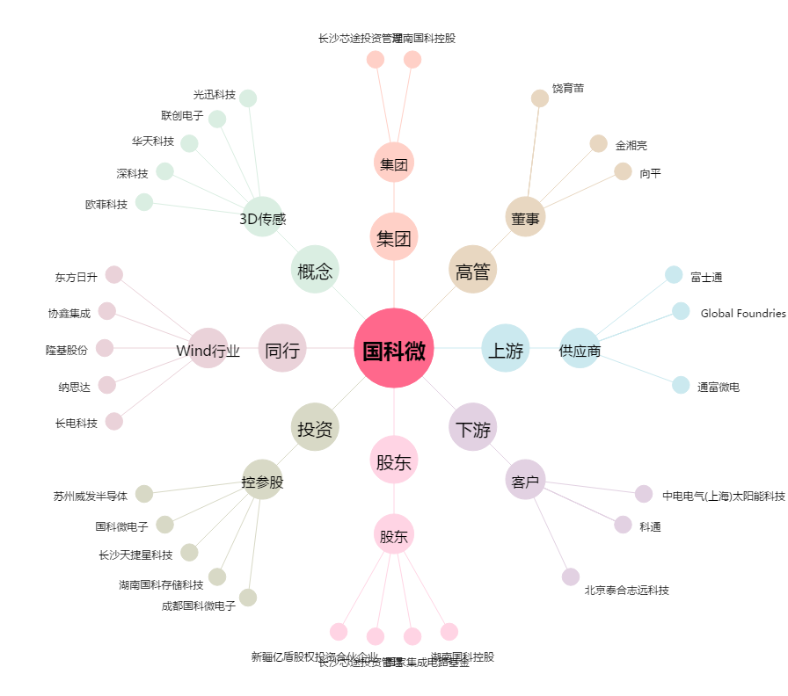
国科微[300672.SZ] - 关系概览图

